手順
Redis再起動手順書

【作業概要説明】
本手順はRedisの再起動を実施する手順である。

【操作対象】
AWS ElastiCache コンソール

【操作担当者】
ISIDサービスデスク担当者

【作業端末】
本番・研修・開発環境：AWSコンソール管理端末

番号 | 操作項目 | 操作方法 | 確認方法 | チェック | 開始時間 | 終了時間 | 作業担当者 | 作業確認者 | 備考
1 | 端末ログイン | ■本番・研修・開発環境 AWSコンソール管理端末→AWSコンソール ＃作業用のロールはAWS管理コンソールの「保守運用用アカウント」を利用する。 | 左記ログインにおいてエラーが発生しないこと。 | □
2 | AWSコンソールからElastiCacheサービスを開く | AWSコンソール検索窓に「ElastiCache」と入力し、ElastiCache画面を開く。 | - | □
3 | Redisクラスターの選択 | ElastiCacheコンソール画面の左ペインからRedisクラスターを選択し、Redisクラスターの一覧から再起動対象のRedisクラスターにチェックし、詳細を表示ボタンを選択する。 | - | □
4 | 再起動-1 | 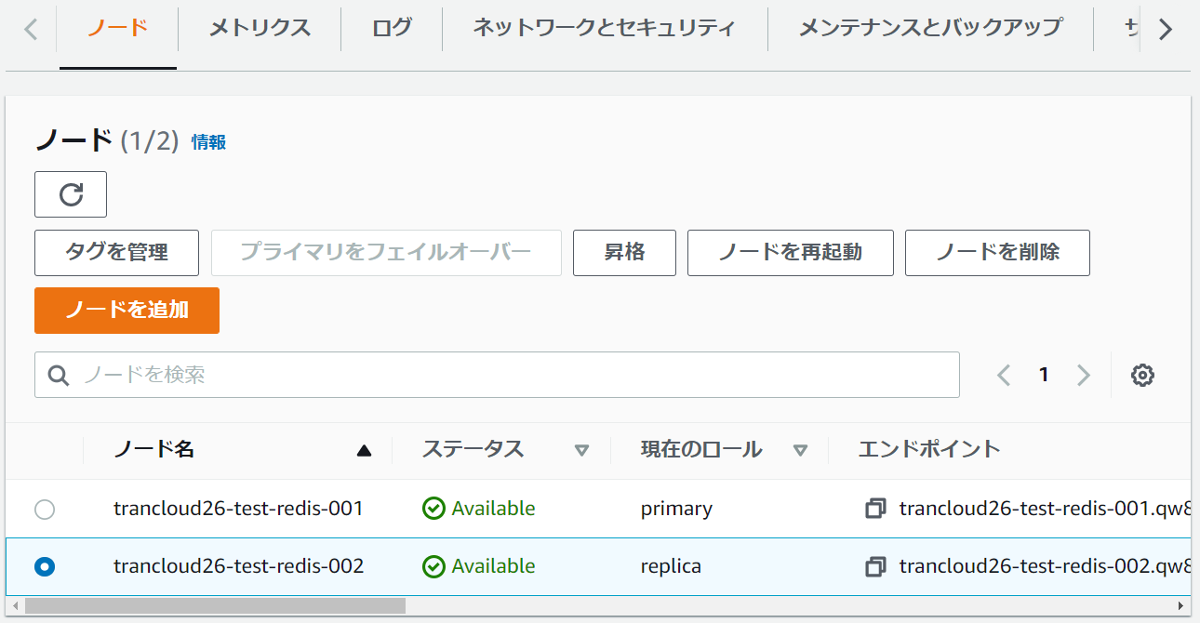 画面下部のノードタブから再起動対象のノードを選択し、ノードを再起動ボタンを選択する。 |  | □
5 | 再起動-2 | 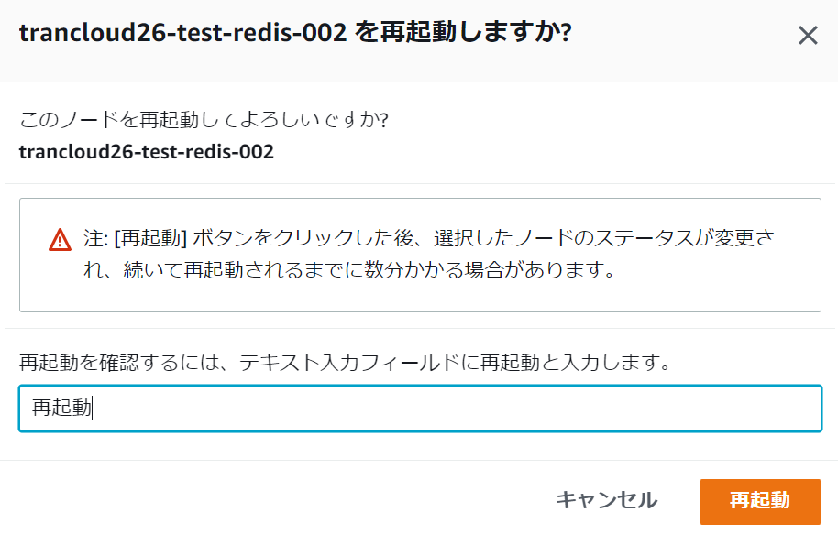 再起動ダイアログが表示されるため、テキストボックスに再起動と入力し、再起動ボタンを選択する。 | - | □
6 | 再起動-3 | 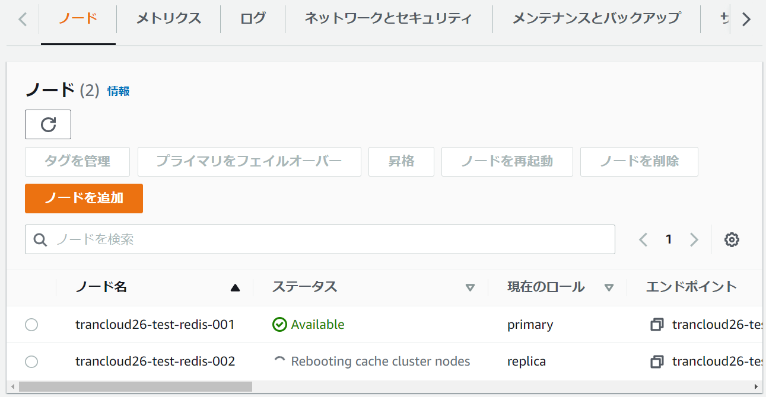 ノードの再起動が正常に開始され、手順4の画面から再起動対象ノードのステータスがRebooting cache cluster nodesとなっていることを確認する。 | 再起動対象ノードのステータスがAvailableとなり、再起動が完了したことを確認する。
7 | AWSコンソールの終了 端末ログオフ | ブラウザを閉じてAWSコンソールを終了し、各環境ごと以下の手順を実施する。 ■本番・研修・開発環境 AWSコンソール管理端末からログオフを実施する。 | AWSコンソールの終了および、AWSコンソール管理端末からのログオフを確認する。 | □

